Sheet1
目的：
 | 1 不是调节树怎么出来， 默认的树木创建已经可以审查很多中树木。
 | 2 需要知道 是否可以，调节出来几个lod等级，然后可以导出。
 | 3 现在知道导出uv 会有问题，需要找到uv 标准化符合项目方案

验证：
 | 1 项目早期，有一些speedtree 树木， 先对结构研究一下。

 |  | 1 首先在unity中封装了一种 spm格式
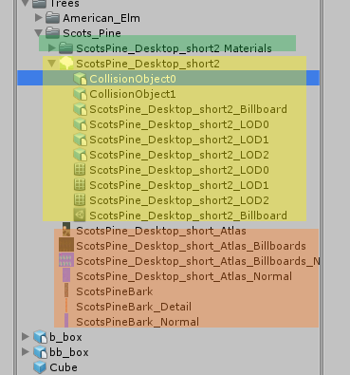

 |  |  |  | 每个lod的材质， 使用的是unity 自带的树木shader

 |  |  |  | spm格式内部从结构上来看，是一个完整组件，。
 |  |  |  | 1 树干和树冠的碰撞体
 |  |  |  | 2 3个级别的lod模型
 |  |  |  | 3 最后一个等级广告牌

 |  |  |  | 使用的贴图，
 |  |  |  | 1 树木横截面+ 树枝叶的贴图+ 对应的法线 。 1024*2048
 |  |  |  | 2 广告牌的制作，包括8个方向+ 一个顶视图。1024 *1024
 |  |  |  | 3 树干贴图+法线，512 *1024
 |  |  |  | 4 细节贴图，256 *2048

 |  | 2 untiy中 其实是这些资源，加载一起，利用 lod 进行了层级实现处理。
 |  | 2.1 配置lod是5个等级，其实使用了4个等级

 |  | 2.2 现在的问题：
 |  |  | 1.1 这种lod 模式， 想从speedtree中 导出。
 |  |  | 1.2 导出给unity 不用配置，导出当作占位使用，
 |  |  | 1.3 导出给max 的资源要求 lod 层级满级。
 |  |  | 1.4 现在制作的面有些高，现在测试的这一棵树，是： 2168，1852，1342，4 。 我们的要求是： 400-500 200 2

 |  | 3 材质问题。
 |  | 3.1 unty中自带的材质分的也是很细，主干+ 次级主干，对于细节贴图会不同表现， 枝叶 也是采用了两个等级处理实现。

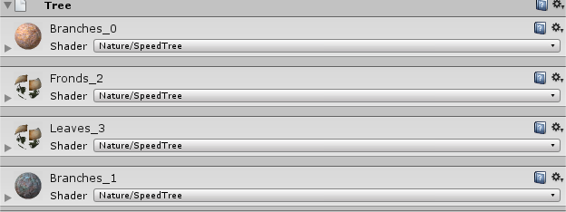

 | 2 需要大致属性一下 现在树shader表现。
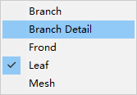
 |  |  | branch 两张图，basecolor + normal + 色相+染色+前后渲染 + 风
 |  |  | 在上面基础上多一张贴图
 |  |  | 数值树叶模式
 |  |  | 叶模式， 测试这种 没有使用

 | 下图是 开启关系法线效果， 对于树干 ，只有近看可以看到效果， 树叶影响比较大。(unity 默认实时光照下看)

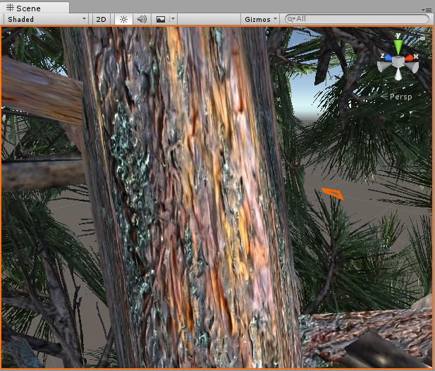
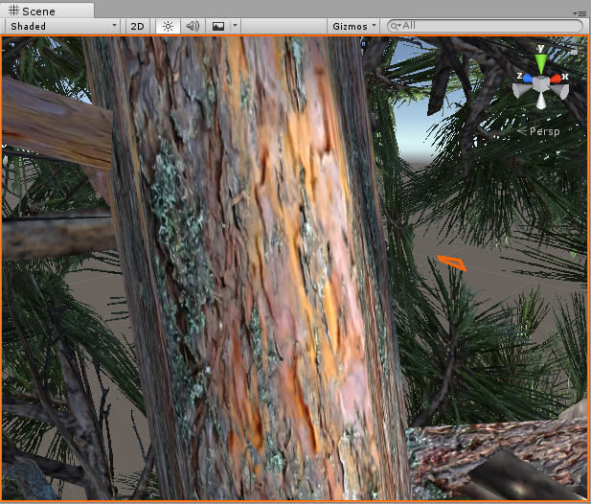

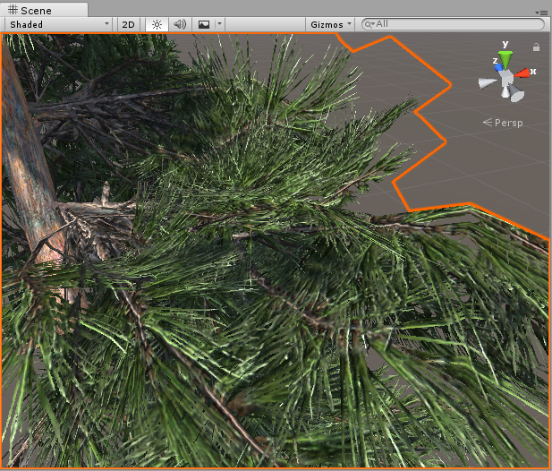
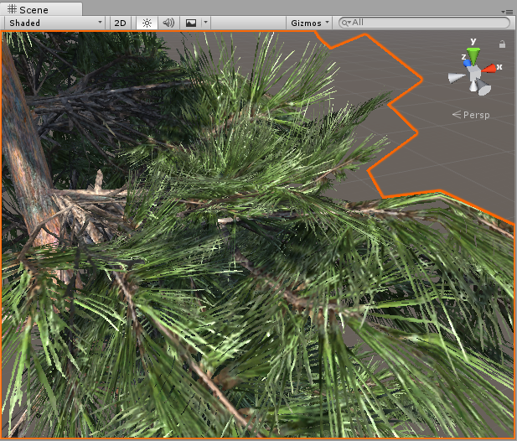

 | 看一下 相关shader

speedtree
1 观看shader 时候没有发现有 ：

2 关于广告牌 看了一下5.2 ,广告牌表现写法上多不同， 这些以后在查。

3 没有看到选择，没有看到开关的处理。

 | 深入理解， 对于unity中贴花shader ，操作需要，使用投影仪来完成，贴花， 但是贴图一般都不希望贴在特效上，
 | 特效shader 就可以加入这一行， 另外， 如果角色有时候想接受，有时候不想接受，最好不要 写在shader中， 而是通过 吧角色加入不同的层，
 | 利用投影器的mask功能来完成操作。
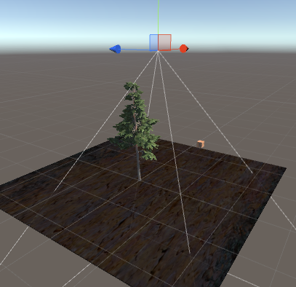

 |  |  | 实例： 树和cube 都是true 没有接受投影器 纹理投影

"DisableBatching"="LODFading" | 官方说明 ，使用true 禁用了 indtance 技术，如果false 就是开启了，或者 LODFading 使用 树木等应用

 |  |  |  | 使用的模式在这里，
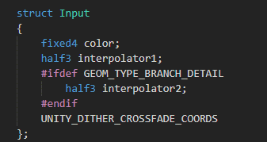
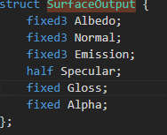

 |  | 颜色， 插值等操作

从编译中指定知道， speedtreeCommo.cginc 文件。

